Uitleg
Lees voorafgaand aan gebruik van deze tool de Handleiding milieu impact tools.pdf.
Dit model benadert de CO₂-uitstoot per geneesmiddel door generieke aannames over productie, verpakking en distributie, zoals beschreven in de publicatie van Taylor, et al (2024).
Excel template CO2 voetafdruk Opioïden [klinische + poliklinische zorg]
Instructie
Stap | Onderdeel | Tabblad | Actie
1) | Voor-meting | Invoer_ Voormeting | - Noteer in het groene vlak de naam van het ziekenhuis, de betrokken afdeling(en), start en stopdatum van de voormeting en datum van vandaag. - Selecteer in kolom B steeds een geneesmiddelnaam en -vorm; vul de bijbehorende totale toediende/voorgeschreven hoeveelheid in kolom C. Let op: dit gaat over de gehele periode van de voormeting. - De tool noteert automatisch de doseereenheid in kolom D. Doseereenheden zijn bijv. één capsule, tablet, zetpil, 5 mL drank of flacon. - De tool noteert automatisch de sterkte (mg) per doseereenheid in kolom E. - Onderaan het tabblad kun je de totale CO2 voetafdruk van de voormeting aflezen indien twee of meer geneesmiddelen zijn ingevoerd. Let op: dit is een schatting.
2) | Nameting | Invoer_ Nameting | Herhaal bovenstaande voor de nameting.
3) | Berekening | BEREKENING_CO2 | Tabblad BEREKENING_CO2 voetafdruk berekent automatisch het bespaarde aantal eenheden en een schatting van de bespaarde CO2-voetafdruk (kg CO2 eq.).
Belangrijk: gebruik van de milieu impact data buiten de context van het programma Samen de zorg vergroenen is niet toegestaan.

Voorbeeld voor/nameting
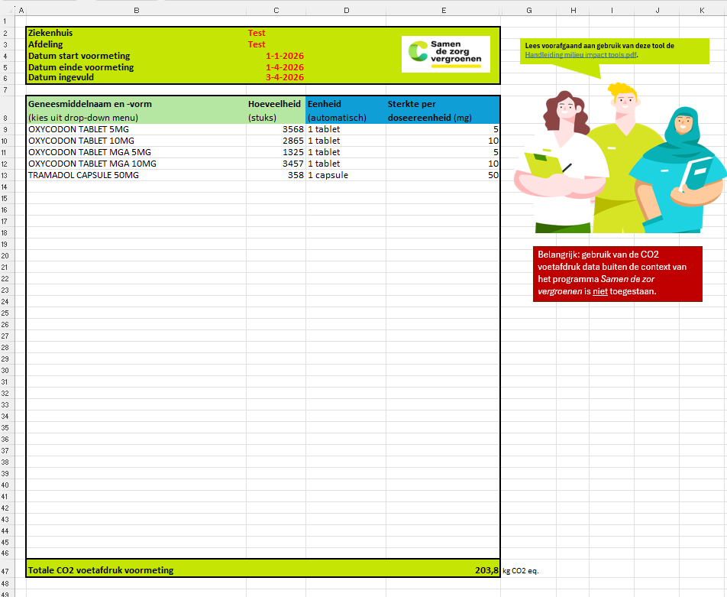

Invoer_voormeting
Lees voorafgaand aan gebruik van deze tool de Handleiding milieu impact tools.pdf.
Ziekenhuis
Afdeling
Datum start voormeting
Datum einde voormeting
Datum ingevuld

Geneesmiddelnaam en -vorm (kies uit drop-down menu) | Hoeveelheid (stuks) | Eenheid (automatisch) | Sterkte per doseereenheid (mg)

Belangrijk: gebruik van de CO2 voetafdruk data buiten de context van het programma Samen de zor vergroenen is niet toegestaan.

Totale CO2 voetafdruk voormeting |  |  | #VALUE! | kg CO2 eq.

Invoer_nameting
Lees voorafgaand aan gebruik van deze tool de Handleiding milieu impact tools.pdf.
Ziekenhuis
Afdeling
Datum start voormeting
Datum einde voormeting
Datum ingevuld

Geneesmiddelnaam en -vorm (kies uit drop-down menu) | Hoeveelheid (stuks) | Eenheid (automatisch) | Sterkte per doseereenheid (mg)

Belangrijk: gebruik van de CO2 voetafdruk data buiten de context van het programma Samen de zorg vergroenen is niet toegestaan.

Totale CO2 voetafdruk voormeting |  |  | #VALUE! | kg CO2 eq.

Berekening_CO2 voetafdruk
 | Aantal eenheden | Cumulatieve dosering (mg) | Schatting bespaarde CO2 voetafdruk (kg CO2 eq.)
Totaal voormeting Opioïden | 0 | 0 | #VALUE!
Totaal nameting Opioïden | 0 | 0 | #VALUE!
Verschil | 0 | 0 | #VALUE!
Verschil % | #DIV/0! | #DIV/0! | #VALUE!

Besparingen in het aantal eenheden, de cumulatieve dosering en de CO2 voetafdruk worden negatief (in het groen) weergegeven.

1 kg CO2eq. is gelijk aan 5,13 km autorijden (met een benzine-auto)

Belangrijk: gebruik van de CO2 voetafdruk data buiten de context van het programma Samen de zorg vergroenen is niet toegestaan.

